Sheet1
提 案 書

おりたたみうちわ |  | 参考上代 | ¥240 | 販売価格
 |  | （税別） |  | （税別）
【JAN】 | 4562121886216
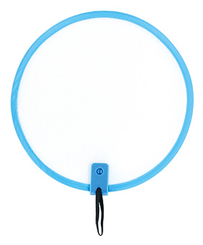 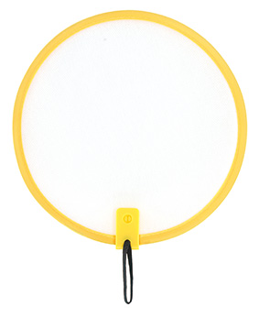 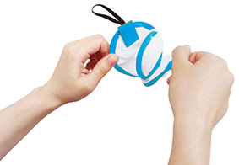 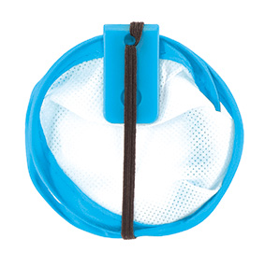 |  |  | 【商品番号】 7747-60 【本体サイズ】 使用時:φ200mm・収納時：φ85mm・12ｇ 【パッケージサイズ】 220×225×2mm・16ｇ 【個装形態】 ポリ袋入 【色・柄】 ブルー・イエロー（色指定不可） 【材質】 不織布・スチール・ポリプロピレン 【入数】 400 【商品説明】 くるくるっとたたむとコンパクトになるうちわ 【備考】 SDGsNO.12.13 【生産国】 中国

